关系图
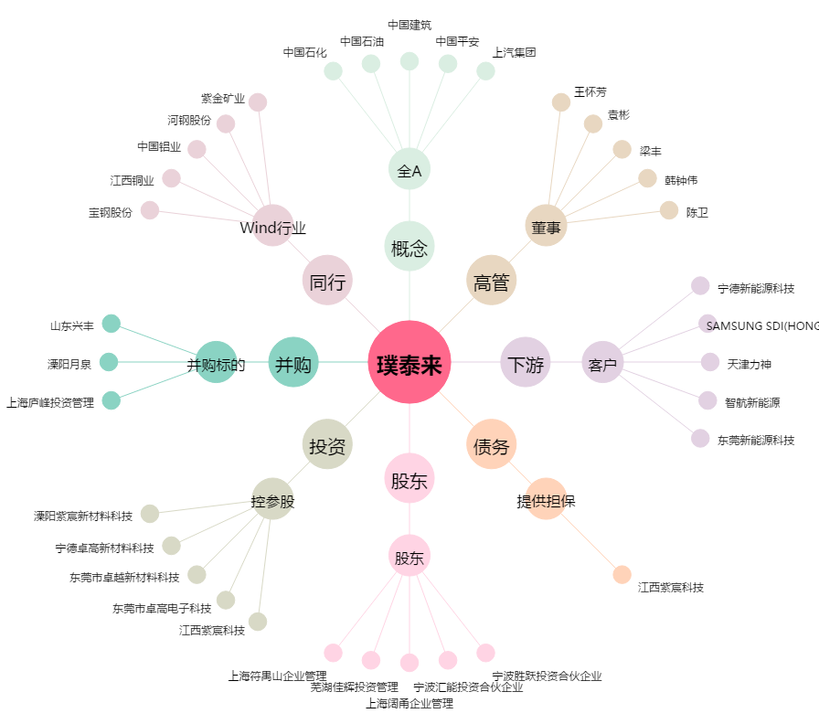
璞泰来[603659.SH] - 关系概览图

